گلدیرا
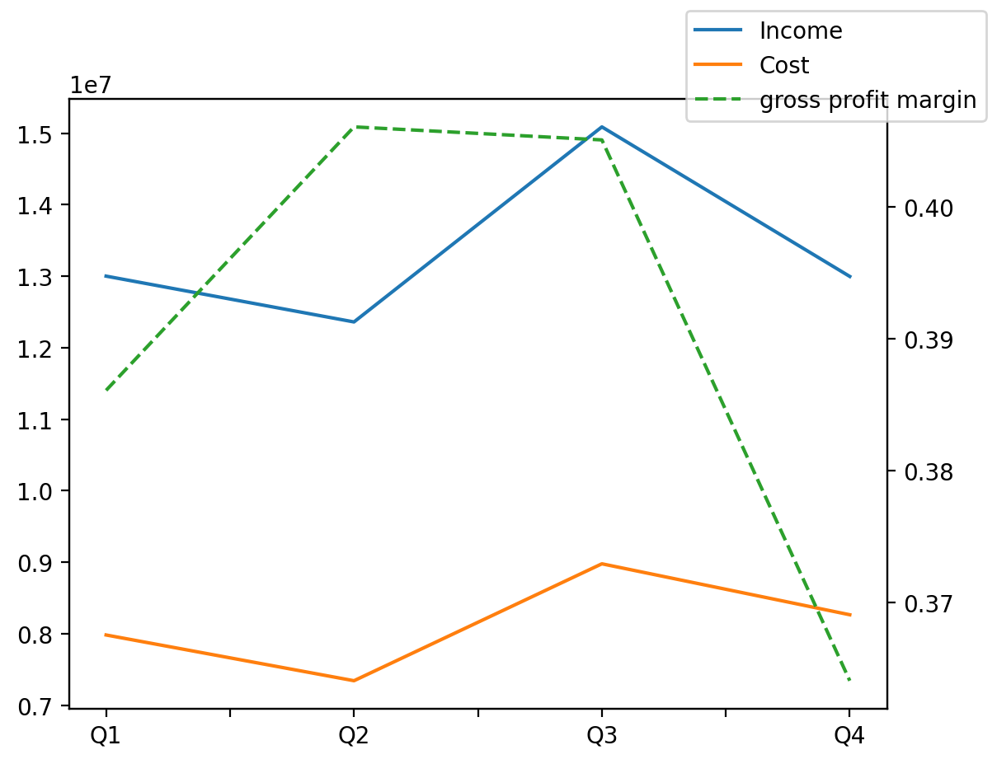
1402/10/10 | Q1 | Q2 | Q3 | Y | Q4 | Q2 / Q1 | Q3 / Q2 | Q4 / Q3
درآمد های عملیاتی | 13001473 | 12360618 | 15089205 | 53448436 | 12997140 | -0.049290953417 | 0.2207484286 | -0.13864646945
بهای تمام شده | -7981789 | -7341871 | -8977461 | -32565913 | -8264792 | -0.08017225211 | 0.22277563853 | -0.079384249066
سود(زیان)ناخالص | 5019684 | 5018747 | 6111744 | 20882523 | 4732348 | -0.00018666513669 | 0.217782845 | -0.22569597156
هزینه های عمومی اداری فروش | -1706852 | -2183881 | -2873160 | -10140252 | -3376359 | 0.27947883003 | 0.31562113503 | 0.17513782734
سود(زیان)عملیاتی | 3294485 | 2768637 | 3326382 | 10903749 | 1514245 | -0.15961462869 | 0.20145111114 | -0.54477717833
سایر درآمدهای غیر عملیاتی | 8484 | 77905 | 29287 | 80157 | -35519 | 8.1825789722 | -0.62406777485 | -2.212790658
سود(زیان)خالص | 1959189 | 1609606 | 1607644 | 5121740 | -54699 | -0.17843250447 | -0.001218931838 | -1.0340243238
مواد مستقیم مصرفی | 5790385 | 7203179 | 8541091 | 29874134 | 8339479 | 0.24398964836 | 0.18573910214 | -0.023604946956
سربارتوليد | 626558 | 849805 | 800554 | 3470998 | 1194081 | 0.35630699792 | -0.057955648649 | 0.49156833893

